Hoja1
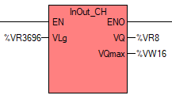
DISTRIBUCIÓN DE MEMORIA
PART | TYPE | ADD | START | END | SIZE | DESCRIPTION
HMI | M | .. | 0.0 | 19.7 | 160 bits | Utilizado como bits para indicar estados en el HMI
 | V | R | 0 | 196 | 50 dw | Para mostrar de valores del tipo REAL con el HMI
 | V | W | 3648 | 3724 | 20 dw | Utilizado para configuración de valores desde el HMI
SOFT | M | … | 20.0 | 39.7 | 160 bits | Para bits usados en el software
 | M | W | 40 | 992 | 239 dw | Para uso como memoria de intercambio (No para valores tipo real)
 | V | R | 200 | 3644 | 862 dw | Para uso como memoria de intercambio (Solo para valores tipo real)
 | V | W | 3728 | 3804 | 20 dw | Para almacenar estados en el software
 | V | W | 3808 | 4088 | 71 dw | Para almacenar datos en el software
NOTA: dw => double word (4 bytes)

Configuración de tiempos del sistema
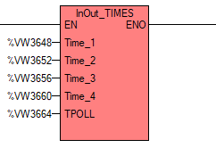

Configuración de parámetros del canal analógico de entrada
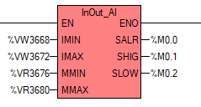

Configuración de parámetros del canal analógico de salida
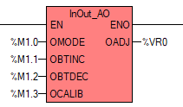

Configuración de parámetros de instalación del sensor de ultradonido
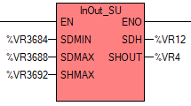

Configuración de parámetros de instalación del sensor de ultradonido

